Sheet1
第6回関東小学生選抜ハンドボール大会 記念Tシャツお申込書

締切日： |  | 2020-12-20 |  |  |  |  |  |  |  |  |  |  |  | PRICE： |  | ¥2,500-

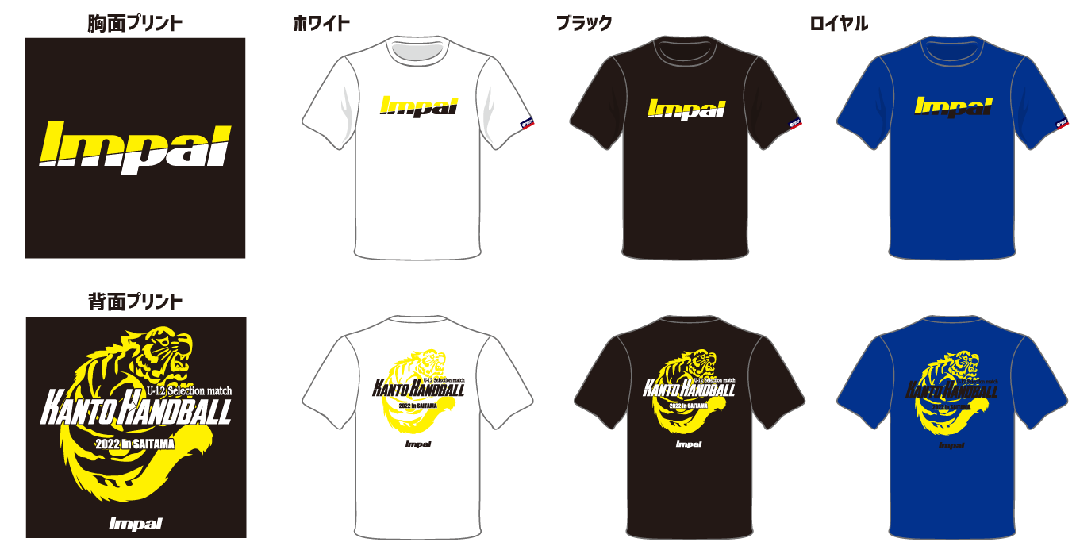

【申込み方法】 |  | Mail. | impal@watasaku.co.jp |  |  |  |  | FAX. |  | 03-3623-3650
 |  | 本データを上記アドレスにメール、またはFAX番号にFAXでのお申し込みください。
【締切日：12月20日】

【お渡し方法】 |  | 本大会当日IMPALブースにてお引渡しいたします。
【お支払方法】 |  | 本大会当日IMPALブースにて現金またはクレジットカードにてお支払いをお願いいたします。

記念Ｔシャツ 2,500円 | ホワイト |  | XS | S | M | L |  | O |  |  | XO | 2XO | 金額 |  |  | 合計枚数
 |  |  |  |  |  |  |  |  |  |  |  |  | ¥-
 |  |  |  |  |  |  |  |  |  |  |  |  |  |  |  | 0
記念Ｔシャツ 2,500円 | ブラック |  | XS | S | M | L |  | O |  |  | XO | 2XO | 金額
 |  |  |  |  |  |  |  |  |  |  |  |  | ¥-

記念Ｔシャツ 2,500円 | ロイヤル |  | XS | S | M | L |  | O |  |  | XO | 2XO | 金額 |  |  | 合計金額
 |  |  |  |  |  |  |  |  |  |  |  |  | ¥- |  |  | ¥-

お申込み責任者 |  |  |  |  |  |  |  |  | ご連絡先(携帯電話)

チーム名 |  |  |  |  |  |  |  |  | メールアドレス

商品に関するお問合せ先
〒130-0012 東京都墨田区太平1-13-5 IMPAL事業部
メール： | impal@watasaku.co.jp |  |  |  |  |  | TEL： |  |  | 03-6825-1833 |  |  | FAX： |  | 03-3623-3650

